Supplier Quote
11
Please fill all yellow cells. No prices have been pre-filled. Enter product cost, shipping cost, delivery time and shipping method for quantities 1, 2 and 3 to each market.
Product image | product name | QUOTE IMAGE / NOTES | Sale price on my store (leave blank) | MARKET | Product cost | Shipping cost | Total tax exclusive | Bäverbutiken link | TEMU LINK | Supplier ref / variant | NORWAY |  |  |  |  |  | UK |  |  |  |  |  | US
 |  |  |  |  |  |  |  |  |  |  | Qty | Product cost | Shipping cost | Total ex. tax | Delivery time | Shipping method | Qty | Product cost | Shipping cost | Total ex. tax | Delivery time | Shipping method | Qty | Product cost | Shipping cost | Total ex. tax | Delivery time | Shipping method
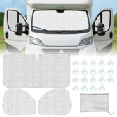 | Husbilshyttens invändiga termomatta, 3 delar | AliExpress: US $29.39. Vår räkning: landad ca 424 kr, tänkt butikspris 799 kr. Originaltitel: Husbilshyttens invändiga termomatta, 3 delar |  | SWEDEN |  |  |  |  | https://www.aliexpress.com/item/1005009777300988.html |  | 100
 |  |  |  |  |  |  |  |  |  |  | 200
 |  |  |  |  |  |  |  |  |  |  | 300

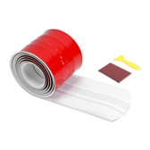 | Kölskyddslisten — limmas på i vinter | AliExpress: US $25.69. Vår räkning: landad ca 371 kr, tänkt butikspris 799 kr. Originaltitel: Kölskyddslisten — limmas på i vinter |  | SWEDEN |  |  |  |  | https://www.aliexpress.com/item/1005012725075740.html |  | 100
 |  |  |  |  |  |  |  |  |  |  | 200
 |  |  |  |  |  |  |  |  |  |  | 300

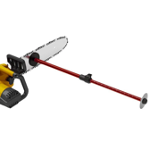 | Vedmåttet på svärdet | AliExpress: US $14.11. Vår räkning: landad ca 204 kr, tänkt butikspris 499 kr. Originaltitel: Vedmåttet på svärdet |  | SWEDEN |  |  |  |  | https://www.aliexpress.com/item/1005010480947261.html |  | 100
 |  |  |  |  |  |  |  |  |  |  | 200
 |  |  |  |  |  |  |  |  |  |  | 300

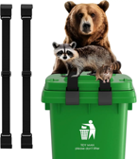 | (från 28/9) Sopkärlets lockrem 2-pack | AliExpress: US $8.32. Vår räkning: landad ca 120 kr, tänkt butikspris 349 kr. Originaltitel: Sopkärlets lockrem 2-pack |  | SWEDEN |  |  |  |  | https://www.aliexpress.com/item/1005010294815366.html |  | 100
 |  |  |  |  |  |  |  |  |  |  | 200
 |  |  |  |  |  |  |  |  |  |  | 300

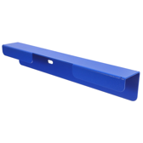 | (från 28/9) Sopkärlets vägglist 2-pack | AliExpress: US $9.02. Vår räkning: landad ca 261 kr, tänkt butikspris 599 kr. Originaltitel: Sopkärlets vägglist 2-pack |  | SWEDEN |  |  |  |  | https://www.aliexpress.com/item/1005012868726670.html |  | 100
 |  |  |  |  |  |  |  |  |  |  | 200
 |  |  |  |  |  |  |  |  |  |  | 300

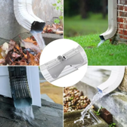 | (från 28/9) Stuprörets uppfällbara gångjärn 2-pack | AliExpress: US $8.45. Vår räkning: landad ca 122 kr, tänkt butikspris 349 kr. Originaltitel: Stuprörets uppfällbara gångjärn 2-pack |  | SWEDEN |  |  |  |  | https://www.aliexpress.com/item/1005011822160178.html |  | 100
 |  |  |  |  |  |  |  |  |  |  | 200
 |  |  |  |  |  |  |  |  |  |  | 300

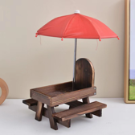 | (från 28/9) Ekorrbordet med parasoll | AliExpress: US $21.33. Vår räkning: landad ca 308 kr, tänkt butikspris 599 kr. Originaltitel: Ekorrbordet med parasoll |  | SWEDEN |  |  |  |  | https://www.aliexpress.com/item/1005012793616870.html |  | 100
 |  |  |  |  |  |  |  |  |  |  | 200
 |  |  |  |  |  |  |  |  |  |  | 300

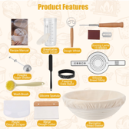 | (från 28/9) Surdegssetet 15 delar med jäskorg | AliExpress: US $24.05. Vår räkning: landad ca 348 kr, tänkt butikspris 649 kr. Originaltitel: Surdegssetet 15 delar med jäskorg |  | SWEDEN |  |  |  |  | https://www.aliexpress.com/item/1005013242685679.html |  | 100
 |  |  |  |  |  |  |  |  |  |  | 200
 |  |  |  |  |  |  |  |  |  |  | 300

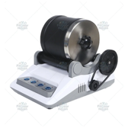 | (från 28/9) Stentrumlaren med råstenar och slipmedel | AliExpress: US $29.99. Vår räkning: landad ca 434 kr, tänkt butikspris 799 kr. Originaltitel: Stentrumlaren med råstenar och slipmedel |  | SWEDEN |  |  |  |  | https://www.aliexpress.com/item/1005012429987187.html |  | 100
 |  |  |  |  |  |  |  |  |  |  | 200
 |  |  |  |  |  |  |  |  |  |  | 300

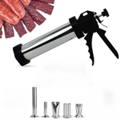 | (från 28/9) Jerkysetet i rostfritt, 5 munstycken | AliExpress: US $27.39. Vår räkning: landad ca 396 kr, tänkt butikspris 699 kr. Originaltitel: Jerkysetet i rostfritt, 5 munstycken |  | SWEDEN |  |  |  |  | https://www.aliexpress.com/item/1005012555830300.html |  | 100
 |  |  |  |  |  |  |  |  |  |  | 200
 |  |  |  |  |  |  |  |  |  |  | 300

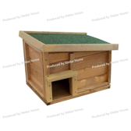 | (från 28/9) Igelkotthuset i trä med filttak | AliExpress: US $25.89. Vår räkning: landad ca 374 kr, tänkt butikspris 649 kr. Originaltitel: Igelkotthuset i trä med filttak |  | SWEDEN |  |  |  |  | https://www.aliexpress.com/item/1005011561558562.html |  | 100
 |  |  |  |  |  |  |  |  |  |  | 200
 |  |  |  |  |  |  |  |  |  |  | 300

